箱唛扫码
Factory name (工厂名称)
PO. Number(订单号) | 84831-01 84832-01
Style Code.(款号) | 6862-710
Product Code.(产品编号) | RECYCLE CARE LABEL RECYCLE COMPONENT LABEL | Carton No.(箱号):
Inner Packages(包装方式） | 2000pcs/ bundle | 1/1
SIZE/qty (尺码/数量) | 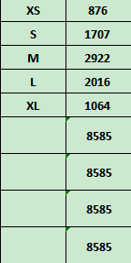
Carton Dimension（箱规） | 20*30*40 | Country of Origin：
Gross Weight（毛重） | 8.5kg | Made In China
Net Weight（净重） | 8.1kg
Remark（备注）

06862710700014
06862710700021
06862710700038
06862710700045
06862710700052
06862710700021
06862710700038
06862710700045
06862710700052

